Баги
Number | Title | Priority | Preconditions | Steps | Result | Enviroment | Comment
PH-001 | Не работает поле поиска в разделе "О нас" | Normal |  | 1. Перейти на страницу http://130.193.37.179/app/about 2. В поле "найти питомца" ввести "кошка" | Результат: Поиск не срабатывает Ожидаемый результат: отображаются результаты поиска | win 10 / Yandex 22.9.2.1495 (64-bit)
PH-002 | Не работает поле поиска в разделе "Контакты" | Normal |  | 1. Перейти на страницу http://130.193.37.179/app/contact 2. В поле "найти питомца" ввести "кошка" | Результат: Поиск не срабатывает Ожидаемый результат: отображаются результаты поиска | win 10 / Yandex 22.9.2.1495 (64-bit)
PH-003 | На странице Дом питомца в поле "Возраст" можно ввести отрицательные число | Low |  | 1 . Перейти на страницу http://130.193.37.179/app/pets 2. В поле "Возраст" ввести отрицательное число | Результат: Вводится отрицательное число Ожидаемый результат: невозможно ввести отрицательное число | 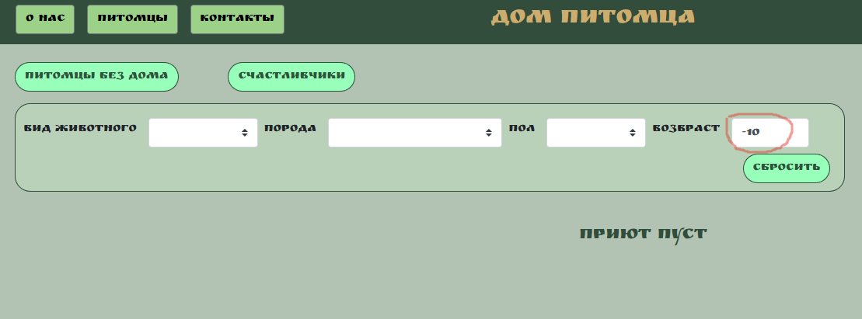 win 10 / Yandex 22.9.2.1495 (64-bit)
PH-004 | На странице Дом питомца в футтере не работают ссылки на социальные сети | Critical |  | 1. Перейти на страницу http://130.193.37.179/app/pets 2. В футтере кликнуть на иконку Telegram | Результат: Иконка Telegram не кликабельна Ожидаемый результат: Откроется приложение Telegram с группой Дом питомца | win 10 / Yandex 22.9.2.1495 (64-bit) | Также не работают ссылки на другие соцсети( Instagram, youtube, tik tok)
PH-005 | При попытке приютить питомца появляется неправильное описание полей | Critical |  | 1. Перейти на страницу http://130.193.37.179/app/pets 2. Кликнуть на кнопку "Без дома" на карточке питомца | Результат: Каждое поле называется FIELD.NAME Ожидаемый результат: Поля именуются согласно описанию | win 10 / Yandex 22.9.2.1495 (64-bit) | 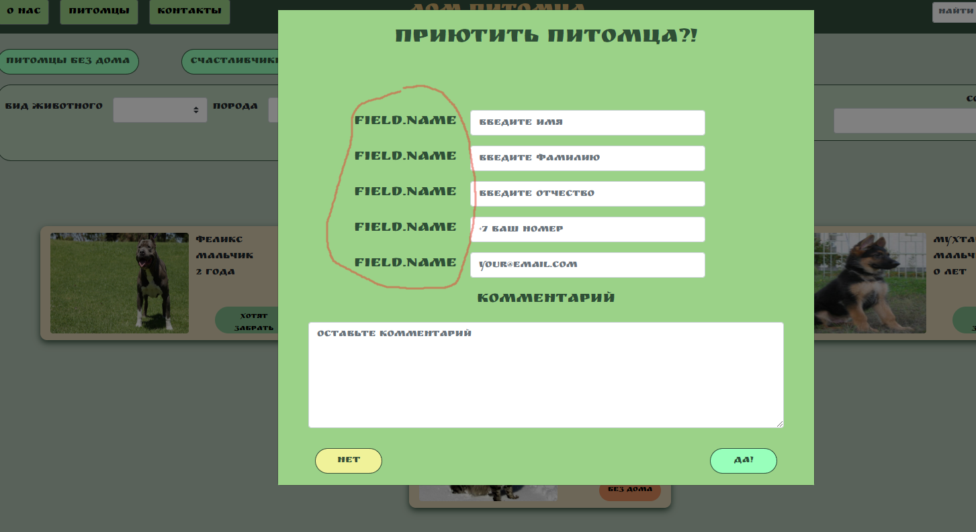
PH-006 | Нельзя приютить питомца при правильно заполненных полях | Critical | 1. Перейти на страницу http://130.193.37.179/app/pets 2. Кликнуть на карточку любого питомца | 1. Нажать на кнопку "Приютить" 2. ВВести данные в поля: Имя: Иван Фамилия: Иванов Отчество: Иванович Номер телефона: +79265956325 email: ivan10@yandex.ru Комментарий: Заберу 3. Кликнуть на кнопку "ДА!" | Результат: Не отображается окно с успешной заявкой на приют питомца Ожидаемый результат: Появляется окно с успешной заявкой на приют питомца | win 10 / Yandex 22.9.2.1495 (64-bit) | 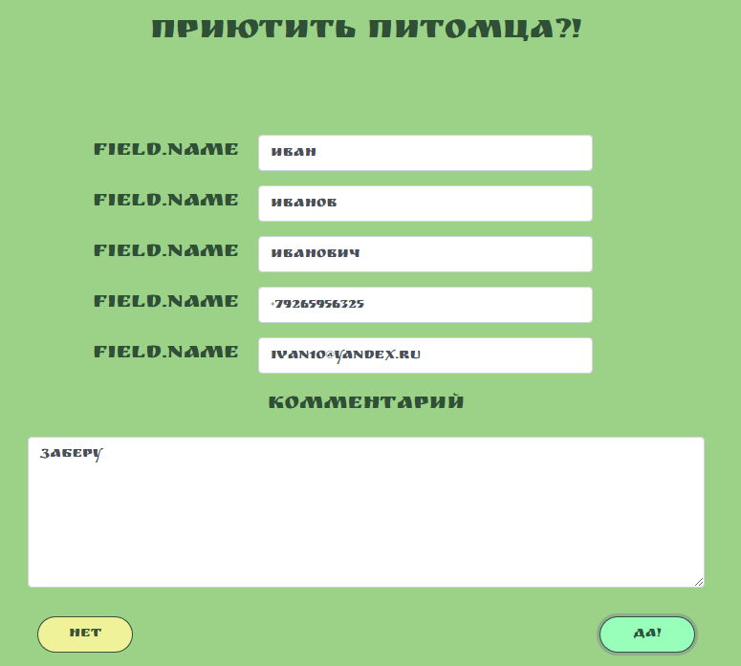
PH-007 | На странице http://130.193.37.179/app/pets кнопка "питомцы без дома" не отображает всех питомцев без дома | Low |  | 1. Перейти на страницу http://130.193.37.179/app/pets 2. Кликнуть на кнопку "питомцы без дома" в верхнем левом углу | Результат: Появляются НЕ ВСЕ карточки животных с кнопкой "без дома" Ожидаемый результат: Появляются все карточки животных с кнопкой "без дома" | win 10 / Yandex 22.9.2.1495 (64-bit) | 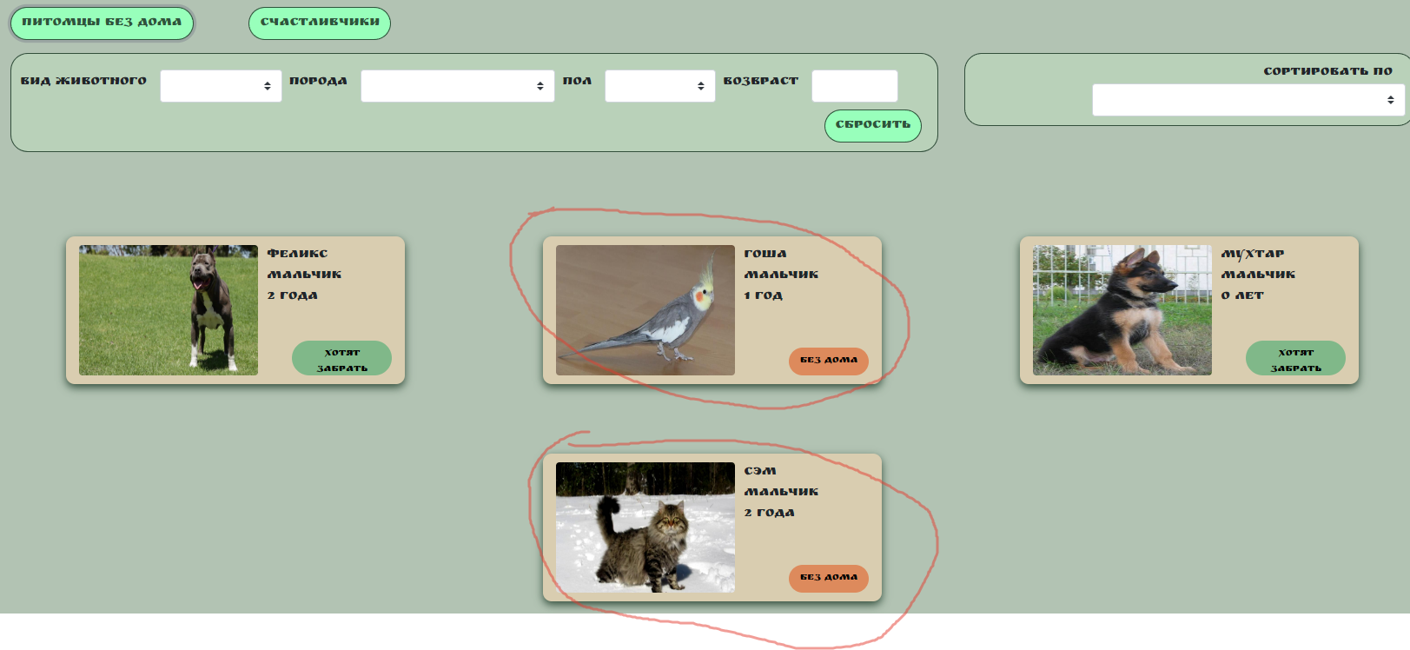 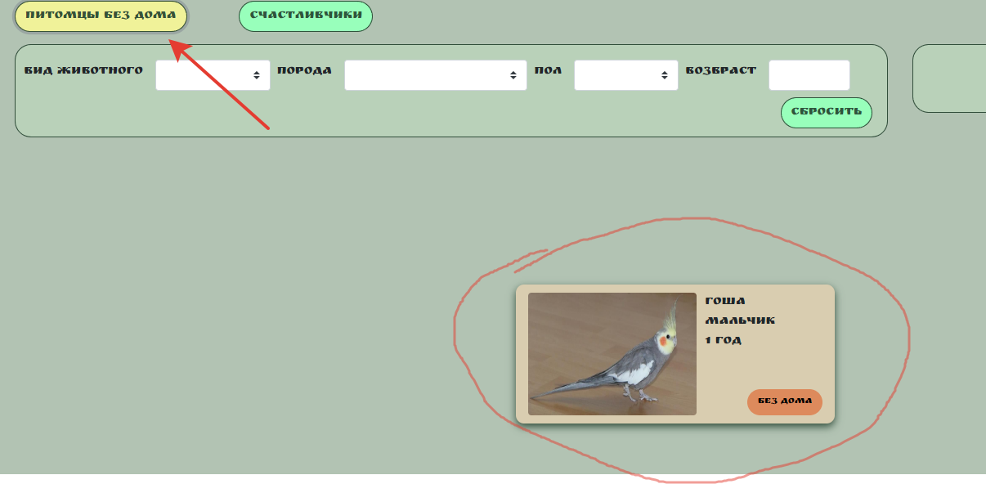
PH-008 | На странице Дом питомца в нисходящем меню "Вид животного" нет собаки | Low |  | 1. Перейти на страницу http://130.193.37.179/app/pets 2. Кликнуть на поле "Вид животного" | Результат: В выпадающем списке нет вида животного "Собака" Ожидаемый результат: В выпадающем списке должен быть вид животного "Собака" | win 10 / Yandex 22.9.2.1495 (64-bit)
PH-009 | На странице Дом питомца в нисходящем меню "Порода" задвоение питбуля | Low |  | 1. Перейти на страницу http://130.193.37.179/app/pets 2. Кликнуть на поле "Порода" | Результат: В выпадающем списке порода "Питбуль" задвоена Ожидаемый результат: В выпадающем списке порода "Питбуль" не задвоена | win 10 / Yandex 22.9.2.1495 (64-bit)
PH-010 | На странице Дом питомца в выпадающем списке "Пол" много лишних значений | Low |  | 1. Перейти на страницу http://130.193.37.179/app/pets 2. Кликнуть на поле "Пол" | Результат: В выпадающем списке "Пол" присутствуют лишние значения Ожидаемый результат: В нвыпадающем списке "Пол" есть только два значения: "мальчик" и "девочка" | win 10 / Yandex 22.9.2.1495 (64-bit)
PH-011 | При заполнении данных о приюте питомца надпись "This field is required." не дублируется на русском языке | Low |  | 1. Перейти на страницу http://130.193.37.179/app/pets 2. Кликнуть кнопку "Без дома" на карточке питомца 3. Кликнуть на кнопку "ДА!" | Результат: Под полем для ввода появляется красная надпись "This field is required." Ожидаемый результат: Под полем для ввода появляются красные надписи "This field is required." и "Это поле обязательно к заполнению." | win 10 / Yandex 22.9.2.1495 (64-bit)
PH-012 | На странице Дом питомца поиск не осуществляется по номеру регистрационного документа | Low |  | 1. Перейти на страницу http://130.193.37.179/app/pets 2. Ввести в поле поиска "с07032020" | Результат: Появляетя надпись "Приют пуст" Ожидаемый результат: Появляется карточка питомца "Сэм, мальчик, 2 года" | win 10 / Yandex 22.9.2.1495 (64-bit)
PH-013 | При заполнении данных о приюте питомца в поле номер телефона можно ввести буквы | Low |  | 1. Перейти на страницу http://130.193.37.179/app/pets 2. Кликнуть кнопку "Без дома" на карточке питомца 3. В поле номер телефона ввести "фыв" | Результат: В поле с номером телефона вводятся буквы Ожидаемый результат: В поле с номером телефона нельзя ввести буквы | win 10 / Yandex 22.9.2.1495 (64-bit)

